IO関連図
IO関連図
システム名 |  | サブシステム名 | 機能名 | 作成会社 | 担当者
勤怠管理システム |  | 基本情報管理 | ログイン（画面）／社員情報一覧（画面）／基本情報登録（画面） | TPC | 高

ログイン
社員情報一覧
基本情報登録

 | 管理者権限あるユーザー

社員マスタ

勤怠承認一覧

勤怠情報一覧（月別）
日付マスタ

勤怠承認詳細
勤怠情報一覧（日別）

勤怠情報登録・更新

備考

画面レイアウト（ログイン）
画面レイアウト 管理者ログイン

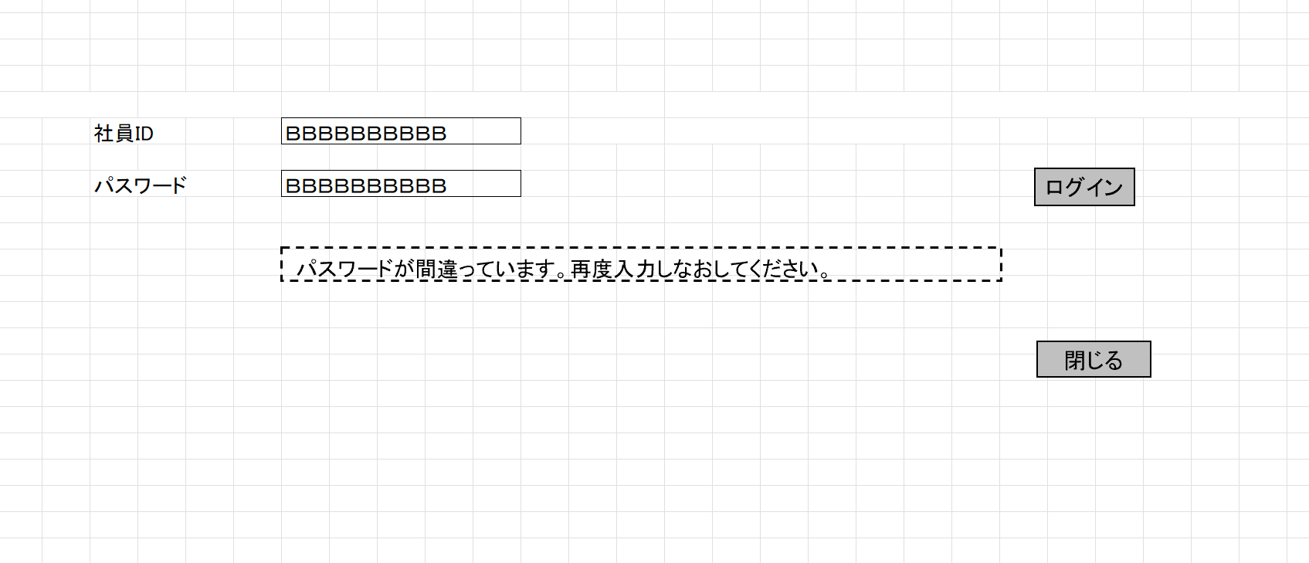
管理者ID
パスワード
 | 管理者ID、英数１０桁
 | パスワード、英数２０桁まで
 | メッセージボックス、文字列で最大３０桁まで

 | ログイン
 | 管理者IDとパスワードにより、管理者マスタを照合してから、ログインとする
 | エラー処理：
 | 管理者IDチェックを実施し、存在しない場合は、以下のメッセージを表示

 | パスワードが間違いの場合は、以下のメッセージを表示

 | 閉じる
 | 画面を閉じる

勤怠承認一覧
勤怠承認一覧

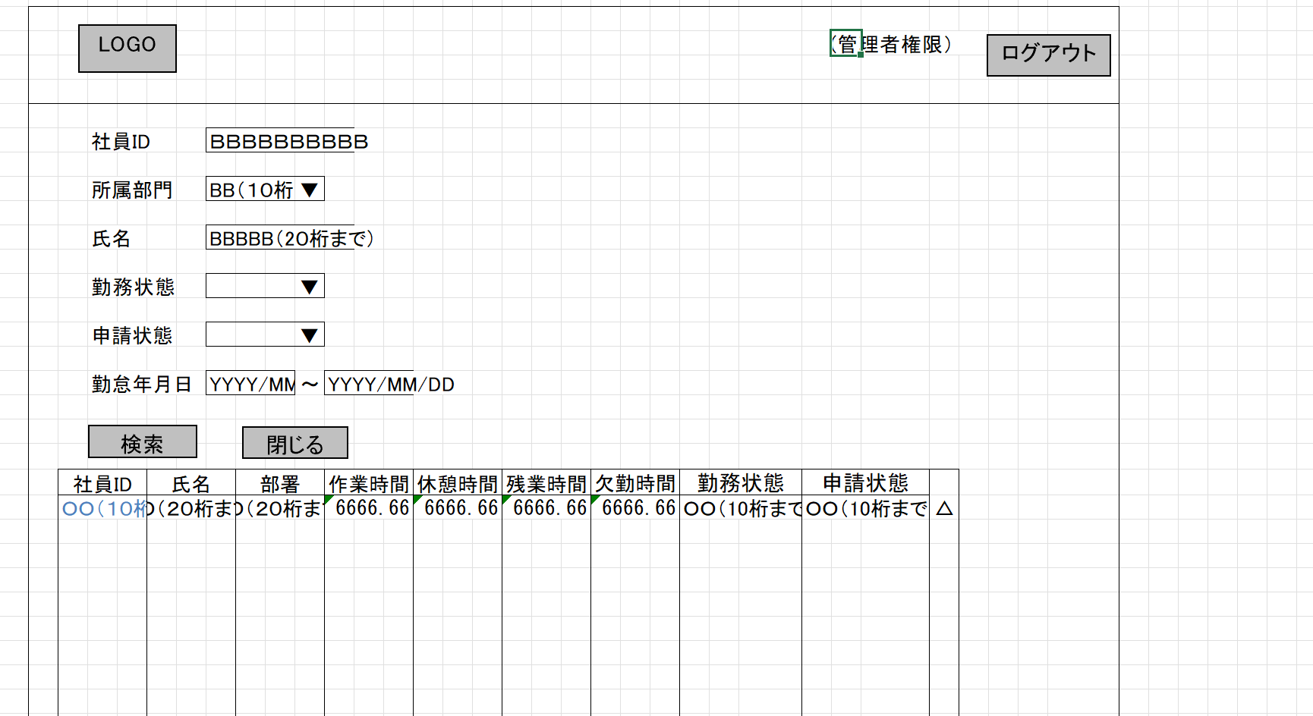
 | 管理者ログインすると、勤怠承認一覧画面へ

 | ログアウトボタンでログイン画面に戻る

 | 検索で該当する社員が表示され、社員IDが選択されると
 | その社員の勤怠承認詳細ページへ。

勤怠承認詳細
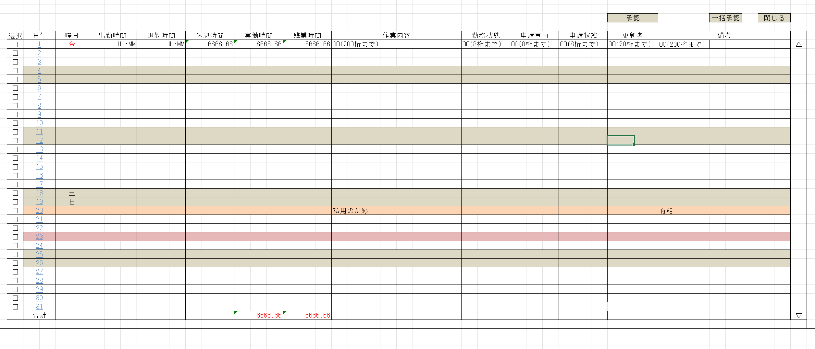
勤怠承認詳細

 | 一覧ページで指定された月の情報が表示

 | 承認で勤怠情報は正式な記録として確定

 | 選択の項目をチェックの入ってる場所が承認される

 | 一括承認ですべての項目が承認。

 | 実働時間、残業時間の合計が表示

 | 閉じるで前のページ、勤怠承認一覧ページへ。

書式文字
画面レイアウトで使用される書式文字の説明

666666.66
数値型
記号 | 種別 | 意味 | 表記 | 入力値 | 表示/結果
6 | 表示 | 数値を表示する桁であることを表す。 値がない場合は右詰でゼロサプライして表示する。 |  | 1234 | 001234.00
999999
9 | 入力 | 数値を入力する桁であることを表す。 入力時は指定された桁数をすべて満たす必要がある。 |  | 1234 | 入力エラー （6桁すべて要入力）
ZZ,ZZZ,ZZ6.6ZZ
Z | 表示 | 6とともに用い、ゼロサプレスされる桁であることを表す。 |  | 1234.500 | 1,234.5
ZZZZZZZZ9.ZZ
 | 入力 | 9とともに用い、任意入力可能な桁であることを表す。 |  | 1234 | 入力OK

OOOOOOOO
文字型
記号 | 種別 | 意味 | 表記 | 入力値 | 表示/結果
O | 表示 | 文字を表示可能な桁であることを表す。個数が最大文字数を表す。 数値の場合とは異なり、値のない部分は表示しない。 |  | ABCDEF | ABCDEF
BBBBBBBB
B | 入力 | 文字を入力可能な桁であることを表す。個数が最大文字数を表す。 数値の場合とは異なり、値のない部分は表示しない。 |  | ABCDEF | 入力OK

YYYY/MM/DD
日付・時刻型
記号 | 種別 | 意味 | 表記 | 入力値 | 表示/結果
Y, M. D | 日付 | 日付を表示あるいは入力することを表す。 入力/出力の区別は項目説明書に記述される。 |  | 2005年 2月15日 | 2005/02/15
HH:MM:SS
H, M, S | 時刻 | （24時制の）時刻を表示あるいは入力することを表す。 入力/出力の区別は項目説明書に記述される。 |  | 19時4分 35秒 | 19:04:35
HH:MM:SS AM/PM
AM/PM | 時刻 | （12時制の）時刻を表示あるいは入力することを表す。 入力/出力の区別は項目説明書に記述される。 |  | 19時4分 35秒 | 19:04:35

その他ルール
半角/全角の区別は画面レイアウトで使用されている文字に依存する。

